注文書
受注番号（弊社記入欄） ：

次世代シーケンス解析サービス（アンプリコンシーケンス解析） 注文書

 | この色のセルにご記入ください |  |  |  |  | ※ご記入の前に必ず「お申込みの流れ」シートの注意事項をお読み下さい。
 |  |  |  |  |  | 注文書をいただいた時点で、注意事項をご確認されたものと判断させていただきます。

 | ご記入日 |  |  | 年 |  | 月 |  | 日 | 弊社次世代シーケンス 解析サービスのご利用 |  |  |  |  |  |  | 初めて |  |  | 2回目以降

 | 【ご依頼者情報】
 | フリガナ |  |  |  |  |  |  |  |  |  | 様 | ご住所 |  | 〒
 | ご氏名

 | ご所属 | 機関名 |  |  |  |  |  |  |  |  |  | TEL

 |  | 部署名等 |  |  |  |  |  |  |  |  |  | FAX

 | サンプル 到着予定日 |  |  |  |  |  |  |  |  |  |  | Email

 | 販売代理店 | 代理店名 |  |  |  |  |  |  |  |  |  | 納品先 |  |  | ご注文者様 |  |  |  | 販売代理店
 |  |  |  |  |  |  |  |  |  |  |  |  |  | ※販売店からの指定と異なる場合は、 販売店の指定に従わせて頂きます。
 |  | ご担当者 |  |  |  |  |  |  |  |  | 様
 |  |  |  |  |  |  |  |  |  |  |  |  |  |  | その他（住所等、下記備考へご記入ください）

 | 【ご依頼者様以外にご連絡の必要な方】
 | ご氏名 |  |  |  |  |  |  |  |  |  | 様 | TEL

 | ご所属 |  |  |  |  |  |  |  |  |  |  | Email

 | 【ご依頼内容】

■■■
 | ご提供サンプル |  |  | 精製済み 1st PCR産物 |  |  |  |  |  |  |  |  | その他 ( ) ※事前にご相談ください
 | オプション作業 ※有料 |  |  | ビーズ精製 |  |  |  |  |  |  |  |  | PCR産物の混合
 |  |  |  | その他 ( ) ※事前にご相談ください
 | シーケンス ※右の説明を ご参照ください |  |  | NovaSeq 150bp Paired-End |  |  |  |  |  |  |  | NovaSeq： 1Gb（約330万リードペア）/検体単位でご依頼頂けます。 MiSeq ： 10万リードペア/検体単位でご依頼頂けます。 ※1リードペア=1分子のアンプリコンとなります。
 |  |  |  |  | [ ] |  | Gb/検体
 |  |  |  | MiSeq 300bp Paired-End
 |  |  |  |  | [ ] |  | リードペア/検体
 | 標準データ解析 |  | リードカウント解析 (標準でお付けしております。)
 |  |  | ※リードカウント解析不要の場合は右にチェックをお入れください ⇒ |  |  |  |  |  |  |  |  |  |  |  |  |  | データ解析不要（Raw Data納品)
 | オプション データ解析 ※有料 |  |  | ターゲット解析 |  |  |  |  |  | 解析対象領域の切り出し |  |  |  |  |  |  |  | 「データ解析」シート をご参照ください
 |  |  |  |  |  |  |  |  |  | アミノ酸配列への翻訳
 |  |  |  |  |  |  |  |  |  | アライメント作成
 |  |  |  | 塩基頻度集計
 |  |  |  | その他 ( ) ※事前にご相談ください

 | 【備考】

 | →続いて「サンプル」「プライマー」のシートにもご記入ください。

データ解析
■データ解析について
リードカウント解析（標準）
○リードカウント 各検体でアンプリコン全長の同一配列集計を行います。 弊社標準プランに含まれるデータ解析となります。 ○検体間カウントデータの連結 各検体のリードカウント結果を統合し、検体間でカウント数を比較可能なテーブルを作成します。
ターゲット解析（有料）
①解析対象領域の切り出し アンプリコン全長の中から、解析対象領域の塩基配列を切り出し、配列を再集計します。 保存配列を除去することで、多型領域の集計結果が見やすくなります。 | 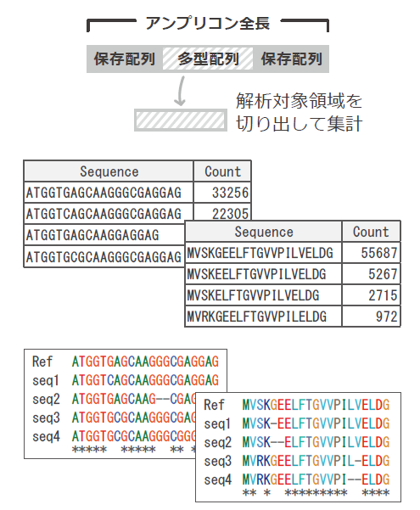
②アミノ酸配列への翻訳 塩基配列をアミノ酸に翻訳し、アミノ酸配列のリードカウントを行います。
③アライメント作成 リードカウント後の塩基配列やアミノ酸配列について、カウント数上位の配列を対象としてアライメントを作成します。リファレンス配列を含めて、アライメントを 作成することもできます。
塩基頻度集計（有料）
リードデータを使用して、リファレンス配列上の1塩基ごとに、塩基（Ａ・T・G・C）の頻度を算出します。 ※アンプリコン1分子上に離れて存在する変異間のフェージング情報は失われます。 | 

